상품제안서
탑크린 키친 홈케어세트(팩,장갑,지퍼) | 상품코드: S12761

 |  |  |  |  |  |  | 02-713-8555 | www.synergygift.co.kr
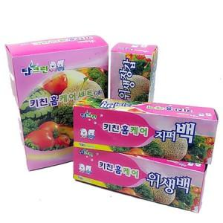

【상세/제작정보】 | 스티커제작비 : 별도 스티커 크기 : 명함 사이즈

【인쇄/포장옵션】 | 스티커 / 포장불가능

【공급단가】 | 수량 | 200~ | 500~ | 1,000~ | 2,000~ | 5,000~
*VAT별도 | 단가 | 1,270원 | 1,240원 | 1,210원 | 1,180원 | 1,130원

【상품 URL】 | https://www.synergygift.co.kr:443/src/goods_detail.php?gdno=4002

